Fotos componentes
Componente | Imagen
Módulo Bluetooth 4.0 HM-10 CC2540/CC2541 BLE Rs232 | 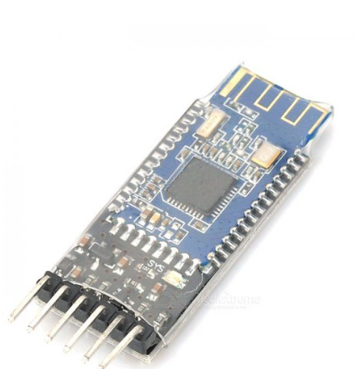
Micro ATMEGA328P TQFP-32 | 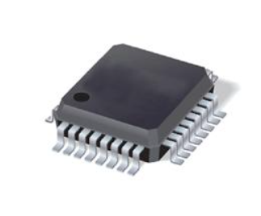
Monitor de ritmo cardíaco PPM SEN0203 | 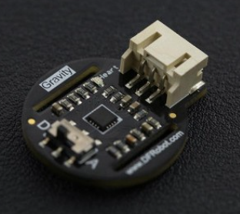
Sensor Digital de Temperatura DS18B20 | 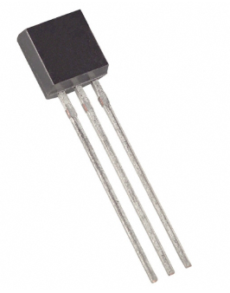
Resistencia 4.7KΩ 1206 SMD 1/4W
Sensor Acelerómetro de 3 Ejes ADXL335 GY61 | 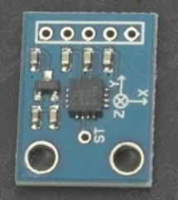 | 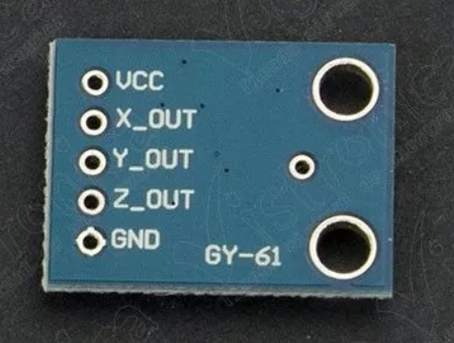
Sensor Proximidad QRD1114 | 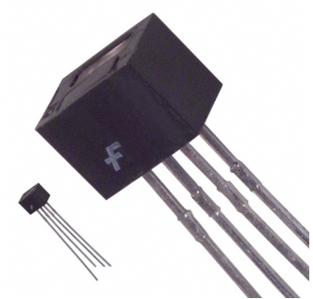
Resistencia 10KΩ 1206 SMD 1/4W
Resistencia 1KΩ 1206 SMD 1/4W
Pulsador pequeño SMD 4 pines - 1mm | 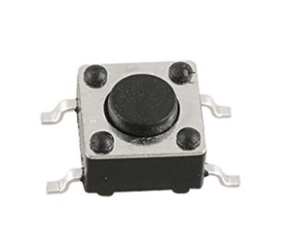
Resistencia 330KΩ 1206 SMD 1/4W
Cristal 16 MHz superficial Ref: CRT-16MHZ-SMD | 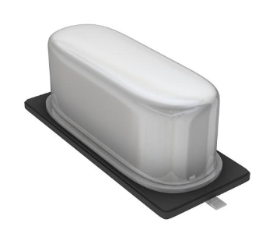
Condensador 22pF 50V encapsulado 0805 | 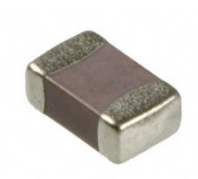
Resistencia 2KΩ 1206 SMD 1/4W
Resistencia 680KΩ 1206 SMD 1/4W
Capacitor cerámico 0.1uF 50V encapsulado 0805
Batería Litio-Polímero 3.7V 850mAh | 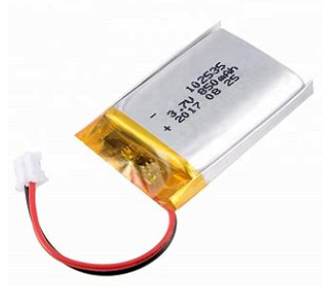
Cargador micro-USB para batería litio - 3.7v | 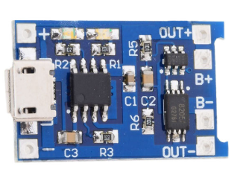
Modulo de carga inalambrica - 5V / 600mA | 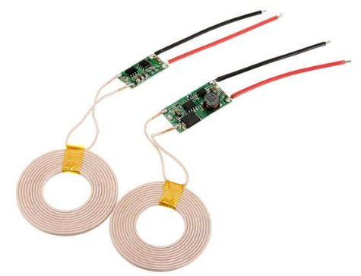
Conector Macho JST PH 2 Posiciones (recto) | 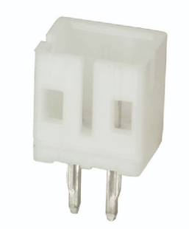
Cable JST PH 2 lineas | 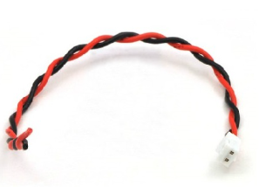
Capacitor electrolítico aluminio 680uF 16V SMD | 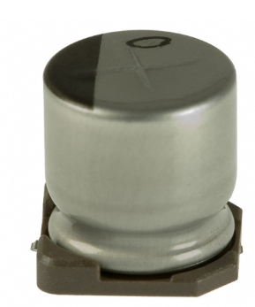
Módulo ESP32 WiFi+Bluetooth BLE | 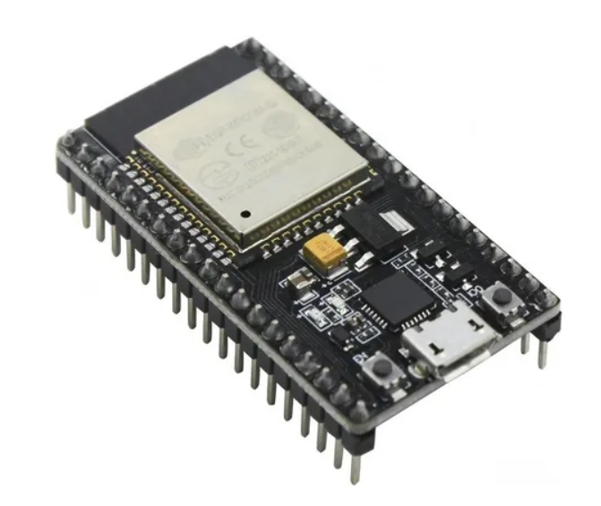
Resistencia 100 Ω 1206 SMD 1/4W

